Hoja1
 | precio | presentación | demanda | x1^2 | x1x2 | x2^2 | x1y | x2y
 | x1 | x2 | y
 | 1 | 1 | 5 | 1 | 1 | 1 | 5 | 5
 | 2 | 1 | 20 | 4 | 2 | 1 | 40 | 20
 | 5 | 1 | 14 | 25 | 5 | 1 | 70 | 14
 | 1 | 2 | 7 | 1 | 2 | 4 | 7 | 14
 | 3 | 2 | 15 | 9 | 6 | 4 | 45 | 30
 | 6 | 2 | 18 | 36 | 12 | 4 | 108 | 36
∑ | 18 | 9 | 79 | 76 | 28 | 15 | 275 | 119
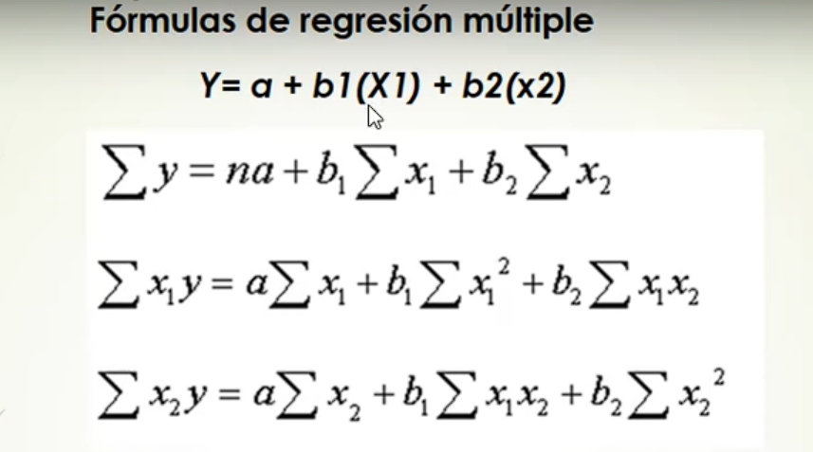

 | a | b1 | b2
 | 6 | 18 | 9 | 79
 | 18 | 76 | 28 | 275
 | 9 | 28 | 15 | 119

Determiante de la matriz A |  |  |  |  |  |  | Determinante de la matriz Ai (a) |  |  |  |  | Determinante de la matriz Ai (b1) |  |  |  |  | Determinante de la matriz Ai (b2)
 | 6 | 18 | 9 |  |  |  | 79 | 18 | 9 |  |  | 6 | 79 | 9 |  |  | 6 | 18 | 79
 | 18 | 76 | 28 | = | 192 |  | 275 | 76 | 28 | = | 1754 | 18 | 275 | 28 | = | 339 | 18 | 76 | 275 | = | -162
 | 9 | 28 | 15 |  |  |  | 119 | 28 | 15 |  |  | 9 | 119 | 15 |  |  | 9 | 28 | 119

 |  |  |  |  |  |  | Calculamos a |  |  |  |  | Calculamos b1 |  |  |  |  | Calculamos b2

 |  |  |  |  |  |  | a | = | 9.1354166667 |  |  | b1 | = | 1.765625 |  |  | b2 | = | -0.84375

 |  | ECUACIÓN DE REGRESIÓN MULTIPLE |  |  | ESTIMACIÓN LINEAL - USANDO FORMULA (ESTIMACIÓN.LINEAL)

 |  | y = a + b1(x1) + b2(x2) |  |  | b2 | b1 | a
 |  |  |  |  | -0.84375 | 1.765625 | 9.1354166667
 |  | y = 9.135 + 1.765(x1) - 0.843(x2)

